17-08
 |  |  |  |  | Reporte diario de obra (RDO)

 |  |  |  |  | Marcobre

Contrato N.º |  | : |  |  |  |  |  | Fecha de RDO |  |  |  | 2026-08-17 |  |  |  |  |  | Semana03 |  |  |  |  |  |  |  |  |  |  |  |  | Condiciones del clima
Contratista |  | : | PROMCOSER |  |  |  |  | RDO N.º |  |  |  | 029 |  |  |  |  |  |  |  |  |  |  |  |  |  |  |  |  |  |  | T mín. |  | 12°
Ubicación |  | : | Marcona |  |  |  |  | Turno |  |  |  | Día |  |  |  |  |  |  |  |  |  |  |  |  |  |  |  |  |  |  | T máx. |  | 25°
Fecha de Inicio |  | : | 2026-08-17 |  |  |  |  | Regimen |  |  |  | 6X1 |  |  |  |  |  |  |  |  |  |  |  |  |  |  |  |  |  |  | Viento |  | 18Km/h
 |  |  |  |  |  |  |  |  |  |  |  |  |  |  |  |  |  |  |  |  |  |  |  |  |  |  |  |  |  |  | Lluvia |  | --

Cuadrilla de Bancoductos Rampa Sur |  |  |  |  |  |  |  |  |  |  |  |  |  |  |  |  | Cuadrilla de Banco ductos Rampa Norte
Mano de Obra |  |  |  |  |  |  |  |  |  |  | Horas en stand by |  |  |  |  |  | Mano de Obra |  |  |  |  |  |  |  |  |  |  |  |  |  | Horas en stand by
Descripcion |  | Cant. |  | hh/día |  | hh ant. | hh act. |  | hh acum. |  | hh ant. | hh act. |  | hh acum. |  |  | Descripcion |  |  |  | Cant. |  | hh/día |  | hh ant. |  | hh act. |  | hh acum. |  | hh ant. |  | hh act. |  | hh acum.
Operador de retro/minicargador |  | 1.00 |  | 9.50 |  | 0.00 | 9.50 |  | 9.50 |  | 0.00 |  |  | 0.00 |  |  | 0 |  |  |  | 0.00 |  | 10.15 |  | 0.00 |  | 0.00 |  | 0.00 |  | 0.00 |  |  |  | 0.00
Operario Civil |  | 1.00 |  | 9.50 |  | 0.00 | 9.50 |  | 9.50 |  | 0.00 |  |  | 0.00 |  |  | 0 |  |  |  | 0.00 |  | 10.15 |  | 0.00 |  | 0.00 |  | 0.00 |  | 0.00 |  |  |  | 0.00
Operario Mecánico / Eléctrico |  | 1.00 |  | 9.50 |  | 0.00 | 9.50 |  | 9.50 |  | 0.00 |  |  | 0.00 |  |  | 0 |  |  |  | 0.00 |  | 10.15 |  | 0.00 |  | 0.00 |  | 0.00 |  | 0.00 |  |  |  | 0.00
Oficial |  | 1.00 |  | 9.50 |  | 0.00 | 9.50 |  | 9.50 |  | 0.00 |  |  | 0.00 |  |  | 0 |  |  |  | 0.00 |  | 10.15 |  | 0.00 |  | 0.00 |  | 0.00 |  | 0.00 |  |  |  | 0.00
Ayudante |  | 3.00 |  | 9.50 |  | 0.00 | 28.50 |  | 28.50 |  | 0.00 |  |  | 0.00 |  |  | 0 |  |  |  | 0.00 |  | 10.15 |  | 0.00 |  | 0.00 |  | 0.00 |  | 0.00 |  |  |  | 0.00
Conductor de camioneta |  | 1.00 |  | 9.50 |  | 0.00 | 9.50 |  | 9.50 |  | 0.00 |  |  | 0.00 |  |  | 0 |  |  |  | 0.00 |  | 10.15 |  | 0.00 |  | 0.00 |  | 0.00 |  | 0.00 |  |  |  | 0.00
Conductor minivan |  | 1.00 |  | 9.50 |  | 0.00 | 9.50 |  | 9.50 |  | 0.00 |  |  | 0.00 |  |  | 0 |  |  |  | 0.00 |  | 10.15 |  | 0.00 |  | 0.00 |  | 0.00 |  | 0.00 |  |  |  | 0.00
Conductor camión baranda |  | 1.00 |  | 9.50 |  | 0.00 | 9.50 |  | 9.50 |  | 0.00 |  |  | 0.00 |  |  | 0 |  |  |  | 0.00 |  | 10.15 |  | 0.00 |  | 0.00 |  | 0.00 |  | 0.00 |  |  |  | 0.00
Vigía |  | 1.00 |  | 9.50 |  | 0.00 | 9.50 |  | 9.50 |  | 0.00 |  |  | 0.00 |  |  | 0 |  |  |  | 0.00 |  | 10.15 |  | 0.00 |  | 0.00 |  | 0.00 |  | 0.00 |  |  |  | 0.00
Supervisor |  | 1.00 |  | 9.50 |  | 0.00 | 9.50 |  | 9.50 |  | 0.00 |  |  | 0.00 |  |  | 0 |  |  |  | 0.00 |  | 10.15 |  | 0.00 |  | 0.00 |  | 0.00 |  | 0.00 |  |  |  | 0.00
Supervisor de seguridad |  | 1.00 |  | 9.50 |  | 0.00 | 9.50 |  | 9.50 |  | 0.00 |  |  | 0.00 |  |  | 0 |  |  |  | 0.00 |  | 10.15 |  | 0.00 |  | 0.00 |  | 0.00 |  | 0.00 |  |  |  | 0.00
ingeniero de calidad |  | 1.00 |  | 9.50 |  | 0.00 | 9.50 |  | 9.50 |  | 0.00 |  |  | 0.00 |  |  | 0 |  |  |  | 0.00 |  | 10.15 |  | 0.00 |  | 0.00 |  | 0.00 |  | 0.00 |  |  |  | 0.00
 |  |  |  |  |  | 0.00 | 0.00 |  | 0.00 |  | 0.00 |  |  | 0.00 |  |  | 0 |  |  |  | 0.00 |  | 10.15 |  | 0.00 |  | 0.00 |  | 0.00 |  | 0.00 |  |  |  | 0.00
Total |  | 14.00 |  |  |  | 0.00 | 133.00 |  | 133.00 |  | 0.00 | 0.00 |  | 0.00 |  |  | Total |  |  |  | 0.00 |  |  |  | 0.00 |  | 0.00 |  | 0.00 |  | 0.00 |  | 0.00 |  | 0.00

Descripción de las actividades mas relevantes del día
Actividades programadas (Partidas) |  |  |  |  |  |  |  |  |  |  |  |  |  |  |  | Und. |  | Metrado |  | Prog. |  | Ejecutado |  |  | Acumulado |  |  | Por ejecutar |  |  | % Avance
 |  |  |  |  |  |  |  |  |  |  |  |  |  |  |  |  |  |  |  |  |  |  |  |  |  |  |  |  |  |  | día |  |  | total
RAMPA SUR
BANCO DUCTO EN CAMINO
EXCAVACIÓN DE ZANJA CON RETROEXCAVADORA 0.60 X 0.80M |  |  |  |  |  |  |  |  |  |  |  |  |  |  |  | M3 |  | 76.8 |  | 9 |  | 9 |  |  | 27 |  |  | 49.8 |  |  | 3 |  |  | 35.16%
PERFILADO Y NIVELACION DE TERRENO |  |  |  |  |  |  |  |  |  |  |  |  |  |  |  | ML |  | 160 |  | 25 |  | 20 |  |  | 60 |  |  | 100 |  |  | 3 |  |  | 37.50%
COLOCACION DE CAMA DE ARENA E=0.20 |  |  |  |  |  |  |  |  |  |  |  |  |  |  |  | ML |  | 160 |  | 25 |  | 20 |  |  | 36 |  |  | 124 |  |  | 3 |  |  | 22.50%
INSTALACIÓN DE BANCODUCTOS |  |  |  |  |  |  |  |  |  |  |  |  |  |  |  | UND. |  | 160 |  | 30 |  | 28 |  |  | 44 |  |  | 116 |  |  | 3 |  |  | 27.50%
SUMINISTRO DE AFIRMADO |  |  |  |  |  |  |  |  |  |  |  |  |  |  |  | m3 |  | 38.4 |  | 15 |  | 15 |  |  | 15 |  |  | 23.4 |  |  | 3 |  |  | 39.06%
RAMPA NORTE |  |  |  |  |  |  |  |  |  |  |  |  |  |  |  |  |  |  |  |  |  |  |  |  |  |  |  | 0
BANCO DUCTO EN CAMINO |  |  |  |  |  |  |  |  |  |  |  |  |  |  |  | UND. |  | 0 |  |  |  |  |  |  |  |  |  | 0
SUMINISTRO DE AFIRMADO |  |  |  |  |  |  |  |  |  |  |  |  |  |  |  | UND. |  | 46.08 |  | 15 |  | 15 |  |  | 15 |  |  | 31.08 |  |  | 3.00 |  |  | 32.55%
Registro de interferencias
Atribuible a AESA |  |  |  |  |  |  |  |  |  |  |  |  |  |  |  |  | Atribuible a PROMCOSER
------------------------------------- |  |  |  |  |  |  |  |  |  |  |  |  |  |  |  |  | -------------------------------------
Observaciones
1. Control de Avance (Producción Real vs. Programa)Excavación de Zanja (0.60×0.60 m): 9.00 m³ (25.00 ml) ejecutados. Meta cumplida al 100%. Perfilado y Nivelación: 25.00 ml ejecutados.Avance optimo Cama de Arena (e=0.20 m): 25.00 ml colocados.avance optimo. Instalación de Bancoductos: 28.00 ml instalados. Brecha de 2.00 ml respecto a los 30.00 ml programados. Suministro de Afirmado: 15.00 m³ colocados. Meta cumplida al 100%. 2. Restricciones y Análisis de RendimientoDesviación en Bancoductos: No se alcanzó la meta diaria de instalación debido al tiempo invertido en las maniobras de acoplamiento, alineamiento técnico y aseguramiento de la hermeticidad de las uniones prefabricadas. Impacto: Se priorizó la calidad del armado sobre el avance lineal para asegurar la aprobación de la supervisión, dejando un saldo de 2.00 ml pendientes que se arrastrarán al inicio del siguiente turno.

Incidencias de seguridad

Puntos criticos
1. Riesgos identificados

2. Plan de acción

Actividades Contributivas / Adicionales

Reporte de Seguridad
REPORTE DIARIO DE ACTIVIDADES DE SSOMA |  |  |  |  |  |  | FECHA: |  |  | 2026-08-17
REPORTE DIARIO DE ACTIVIDADES DE SSOMA 📅 17/08/2026 🍃 1. Control de Alcohol y Drogas ✅ Se ejecutó la prueba de alcotest al 100 % del personal de PROMCOSER antes del inicio de la jornada laboral. 👷 Personal evaluado: 14 trabajadores. 🟢 Resultados: 14 resultados negativos (100 % de cumplimiento). 🎓 2. Charlas y Capacitaciones 🗣️ Buenos Días Mina Justa (BDMJ) 📚 Tema: TRABAJOS EN CALIENTE🔍 3. Inspecciones y Verificaciones en Campo 🚧 Bancoductos Sur (Fabricacion) 💻 4. Actividades Administrativas 📄 se realizaron todos los documentos de gestion con respecto a seguridad continuan la construccion de bancoductos
Reporte de Calidad

 | Fotografia N°01 |  |  |  |  |  |  |  |  |  |  |  |  |  |  |  | Fotografia N°02
 | 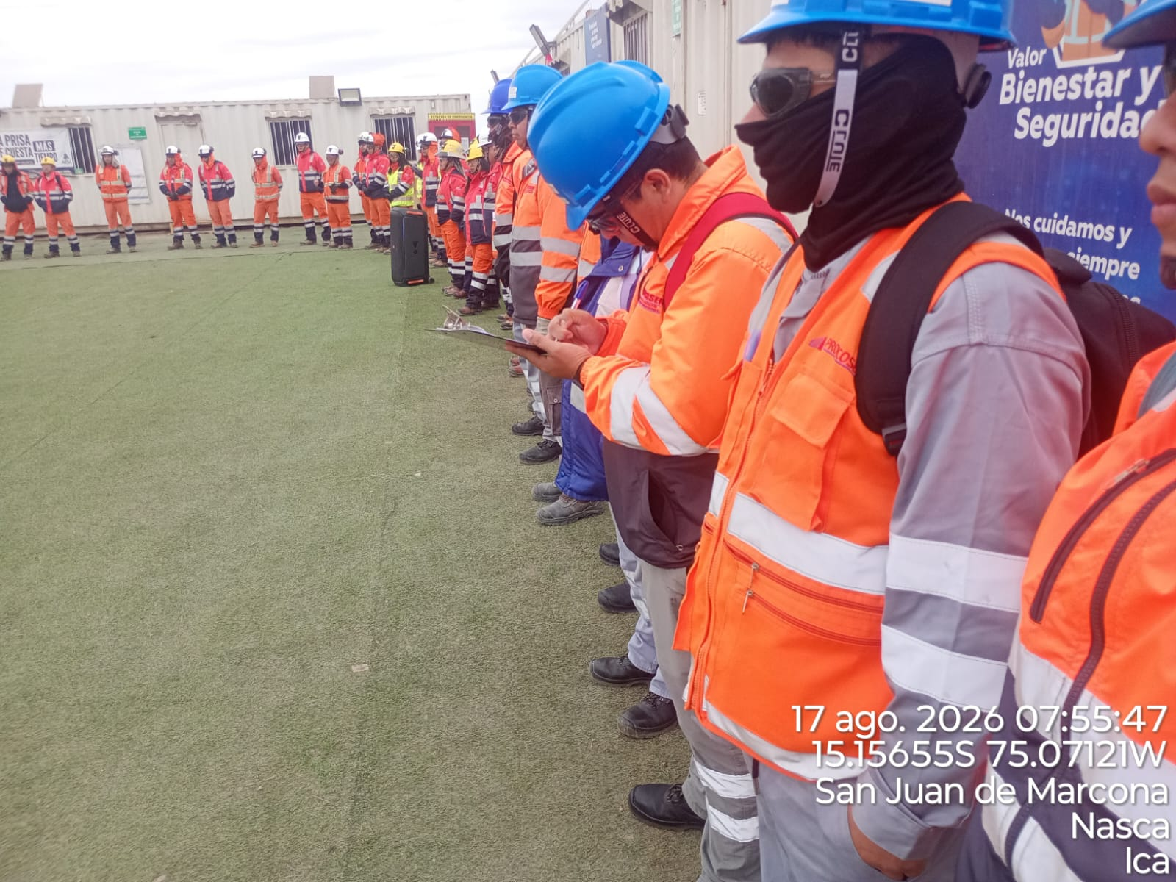 |  |  |  |  |  |  |  |  |  |  |  |  |  |  |  | 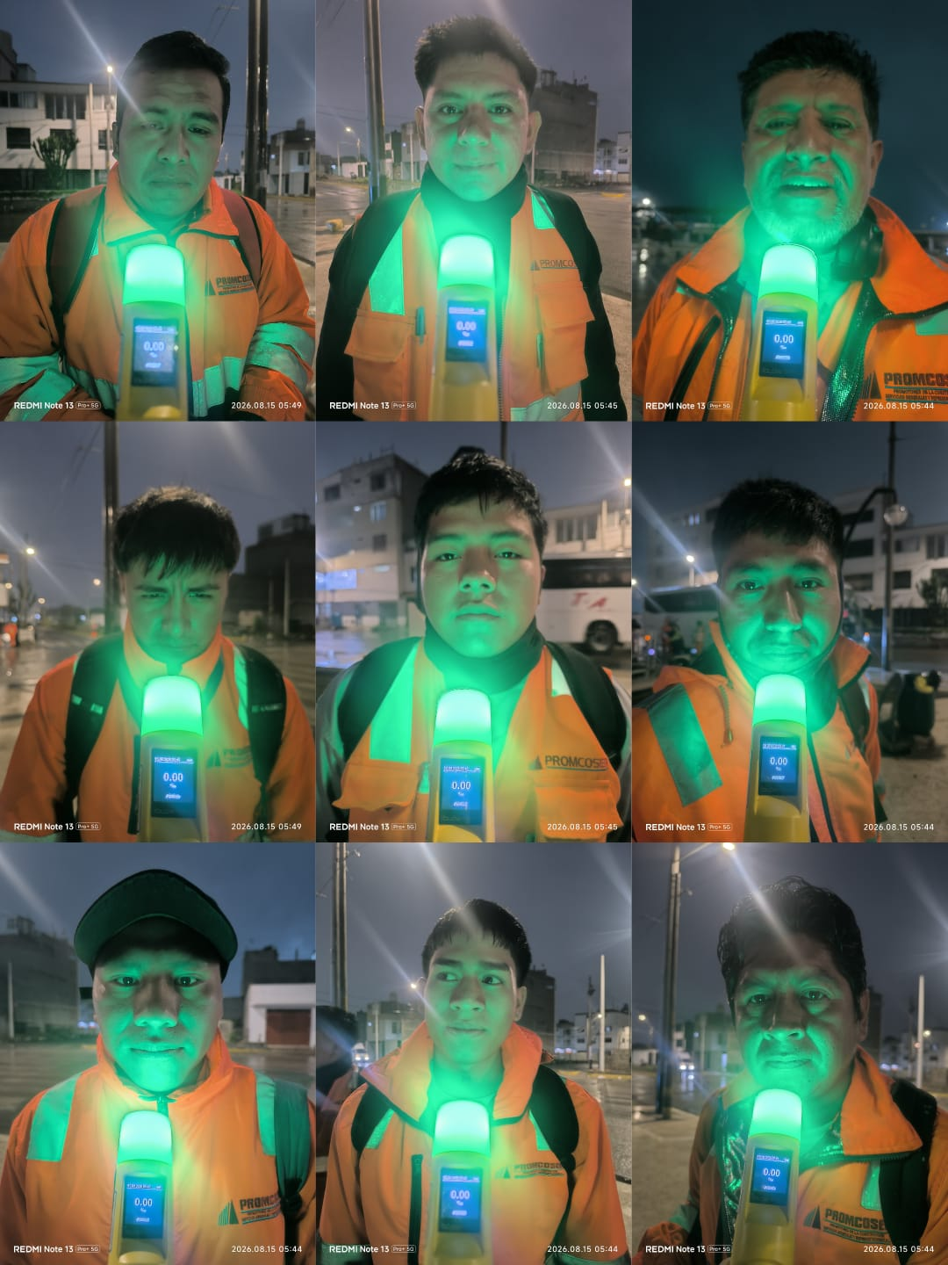

 | Charla Diaria BD |  |  |  |  |  |  |  |  |  |  |  |  |  |  |  | prueba de alcotes

 | Fotografia N°01 |  |  |  |  |  |  |  |  |  |  |  |  |  |  |  | Fotografia N°01
 | 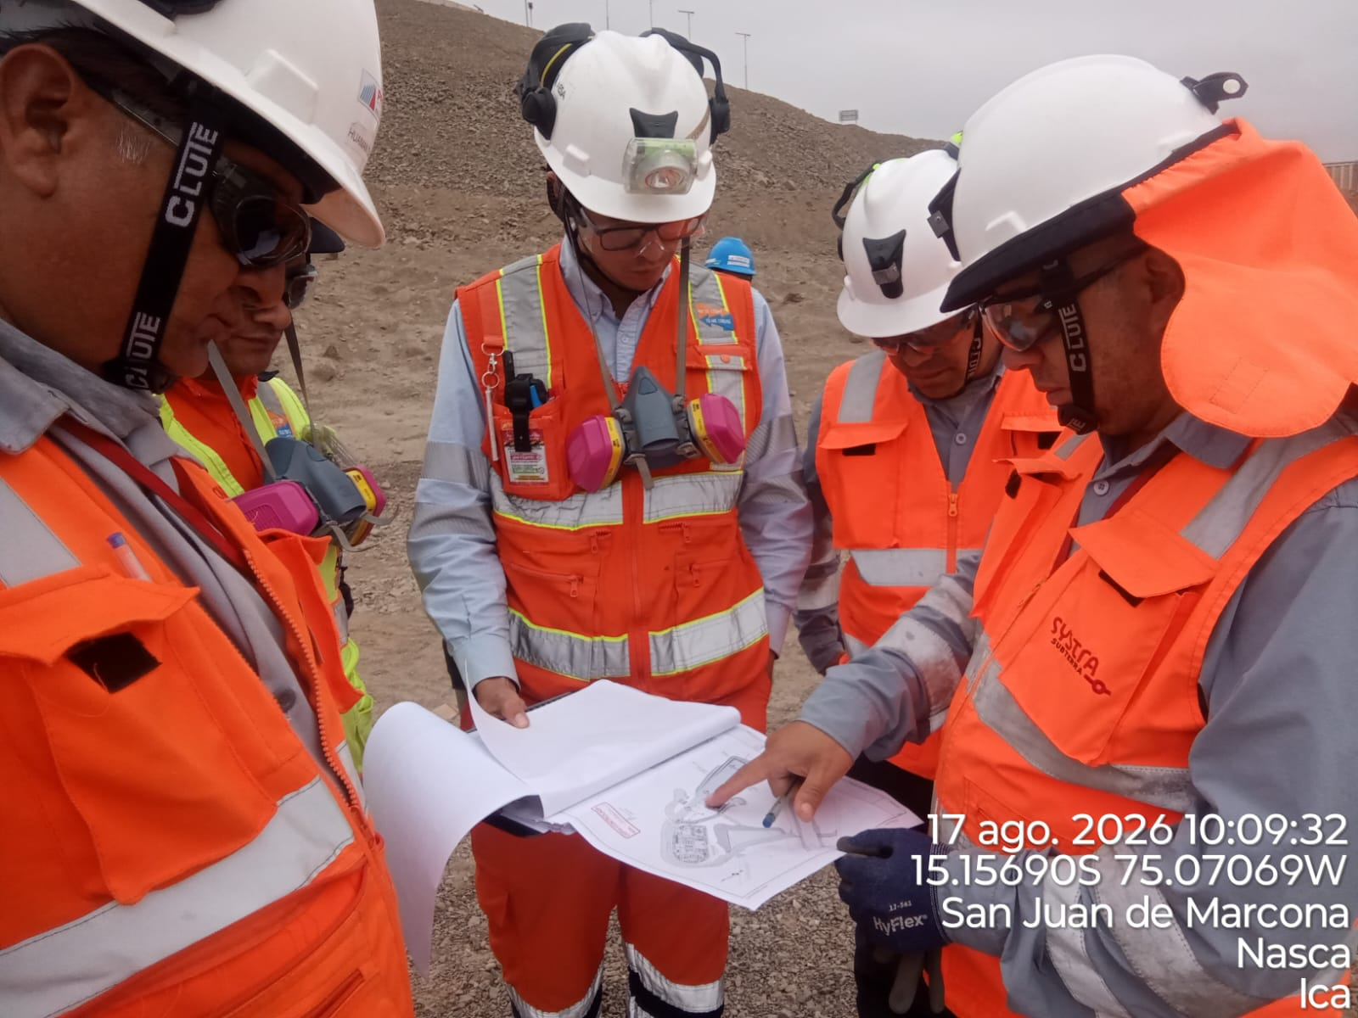 |  |  |  |  |  |  |  |  |  |  |  |  |  |  |  | 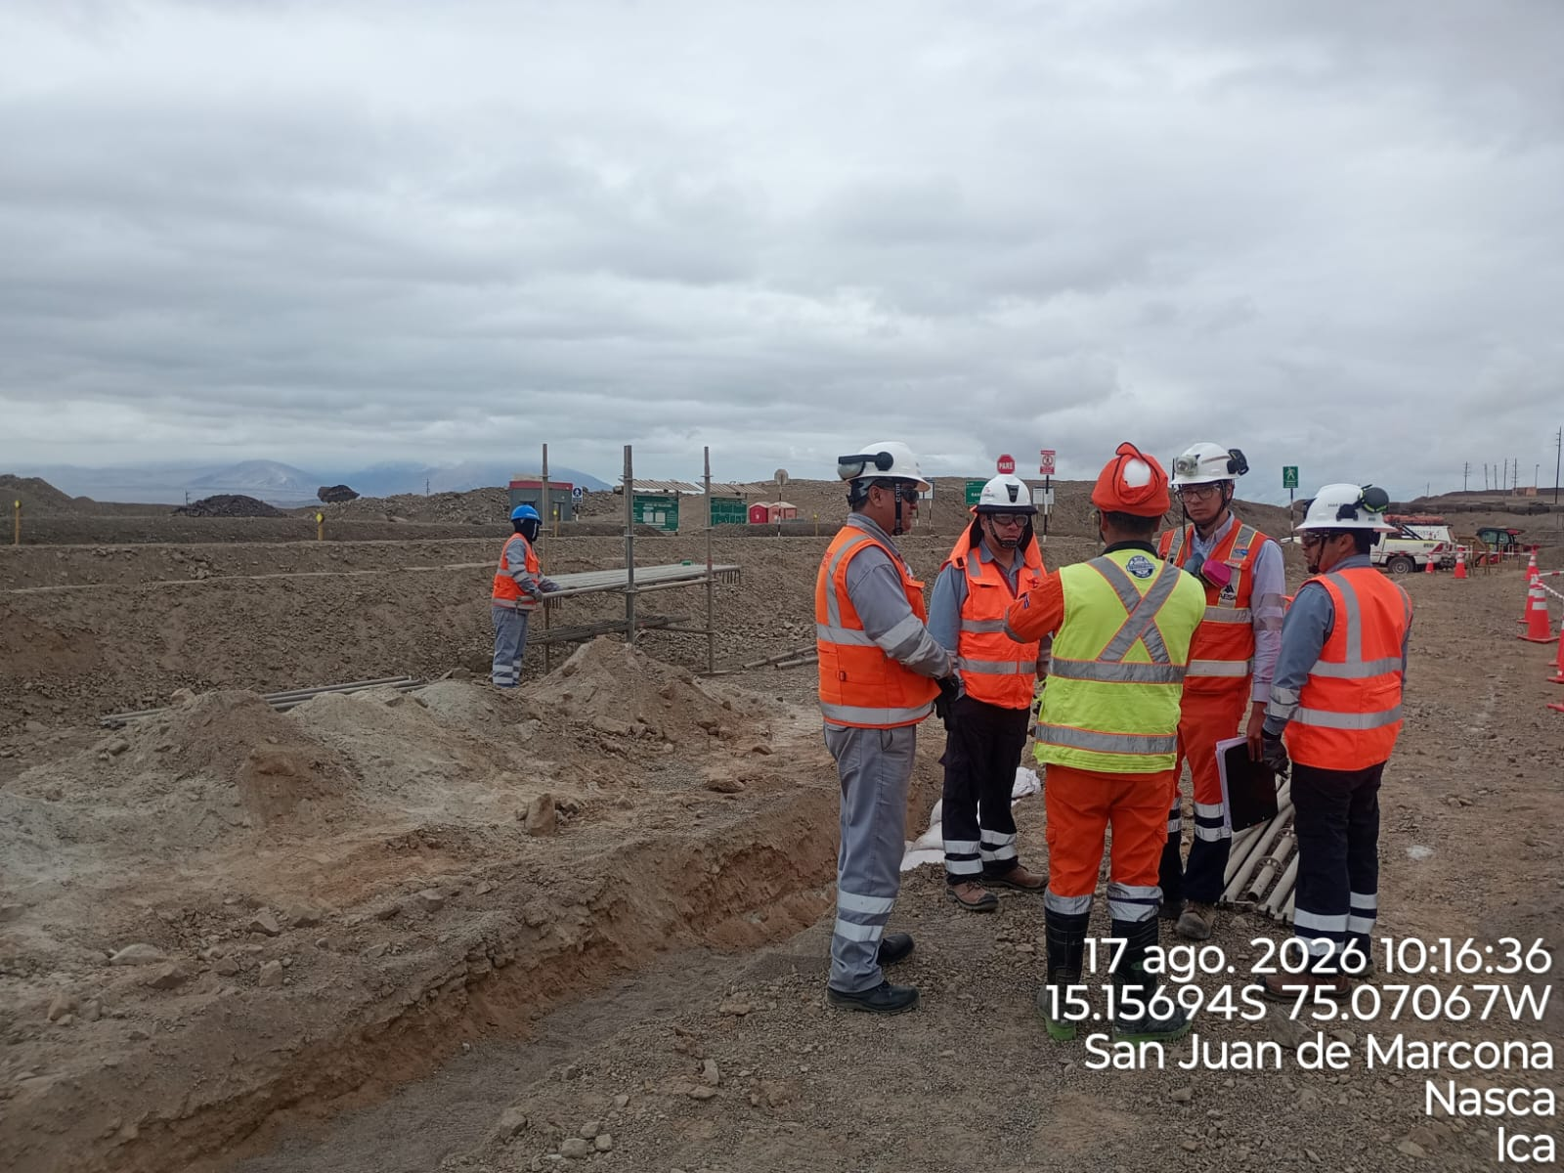

 | instalacion de bancoductos |  |  |  |  |  |  |  |  |  |  |  |  |  |  |  | instalacion de bancoductos

 | Fotografia N°03 |  |  |  |  |  |  |  |  |  |  |  |  |  |  |  | Fotografia N°04
 | 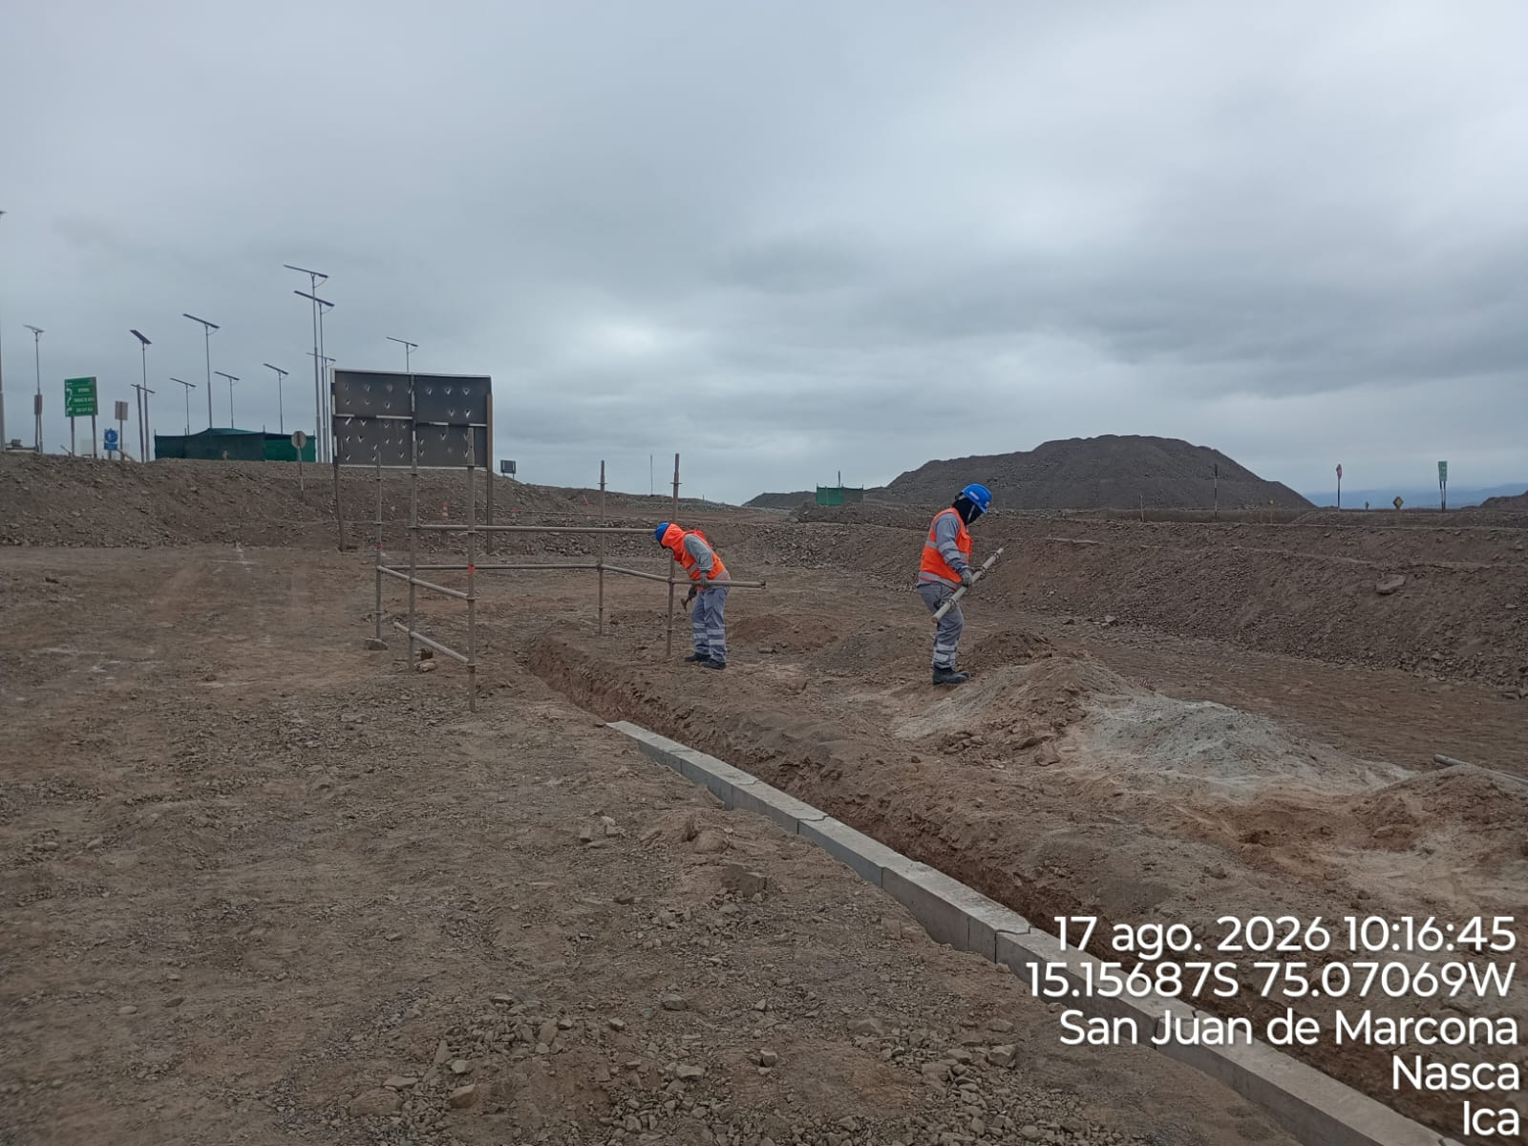 |  |  |  |  |  |  |  |  |  |  |  |  |  |  |  | 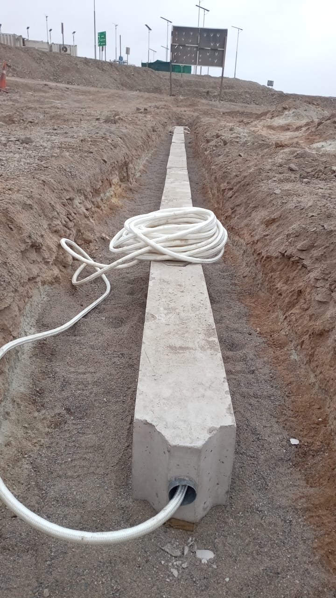

 | instalacion de bancoductos |  |  |  |  |  |  |  |  |  |  |  |  |  |  |  | instalacion de bancoductos

Histograma de Equipos |  | 2026-08-17
 |  |  |  |  |  |  |  |  | Jornada laboral |  |  | Jornada Laboral | 7:00:00 | 7:30:00 | 8:00:00 | 8:30:00 | 9:00:00 | 9:30:00 | 10:00:00 | 10:30:00 | 11:00:00 | 11:30:00 | 12:00:00 | 12:30:00 | 13:00:00 | 13:30:00 | 14:00:00 | 14:30:00 | 15:00:00 | 15:30:00 | 16:00:00 | 16:30:00 | 17:00:00
 | Equipos |  |  |  |  | hh.ss | hh.aa |  | Actividad |  |  | UbicaciónCANTERA | 7:00:00 | 7:30:00 | 8:00:00 | 8:30:00 | 9:00:00 | 9:30:00 | 10:00:00 | 10:30:00 | 11:00:00 | 11:30:00 | 12:00:00 | 12:30:00 | 13:00:00 |  |  | 14:30:00 | 15:00:00 | 15:30:00 | 16:00:00 | 16:30:00 | 17:00:00 | 17:30:00 | 18:00:00 | 18:30:00 | HORAS ACUMULADAS POR EQUIPO
EQUIPOS | Retroexcavadora |  |  |  |  | 1 |  |  |  |  |  |  |  |  |  |  |  |  |  |  | 0.5 | 0.5 |  |  |  |  |  |  |  |  |  |  |  |  |  |  | 0.5
 | Minicargador |  |  |  |  | 5 |  |  | instalacion de bancoductos |  |  |  | 0.5 | 0.5 | 0.5 | 0.5 | 0.5 | 0.5 | 0.5 | 0.5 | 0.5 | 0.5 | S | S | S |  |  |  |  |  |  |  |  |  |  |  | 2.5
 |  |  |  |  |  | hh.ss | hh.aa
EQUIPOS MENORES | Vibroapisonar |  |  |  |  | 0 |  |  |  |  |  |  |  |  |  |  |  |  |  |  |  |  |  |  |  |  |  |  |  |  |  |  |  |  |  |  | 0
 |  |  |  |  |  | 0 |  |  |  |  |  |  |  |  |  |  |  |  |  |  |  |  |  |  |  |  |  |  |  |  |  |  |  |  |  |  | 0
 |  |  |  |  |  | 0 |  |  |  |  |  |  |  |  |  |  |  |  |  |  |  |  |  |  |  |  |  |  |  |  |  |  |  |  |  |  | 0
 |  |  |  |  |  | 0 |  |  |  |  |  |  |  |  |  |  |  |  |  |  |  |  |  |  |  |  |  |  |  |  |  |  |  |  |  |  | 0
 |  |  |  |  |  | 0 |  |  |  |  |  |  |  |  |  |  |  |  |  |  |  |  |  |  |  |  |  |  |  |  |  |  |  |  |  |  | 0
 | Total |  |  |  |  | 6 | 0 |  | 0 |  |  | Frecuencia de equipos | 0.5 | 0.5 | 0.5 | 0.5 | 0.5 | 0.5 | 0.5 | 0.5 | 1 | 1 | 0 | 0 | 0 | 0 | 0.0 | 0.0 | 0.0 | 0 | 0 | 0 | 0 | 0 | 0 | 0

